Hoja 1
CODIGO | MOTO | MODELO | MARCA | PLACA | MOVIL | PRECIO | INICIAL | 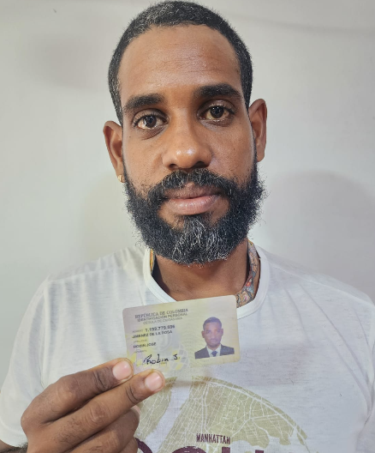
A21977 | GN | 2027 | SUZUKI | BJS-I99I | 57B | $7,800,000.00 | $1,800,000.00

COSTO -INICIAL | INTERES | COSTO NETO | MESES | MESUAL | QUINCENAL | SEMANAL | DIARIO
$6,000,000.00 | $3.57 | 21,420,000.00 | 36 | $595,000.00 | $297,500.00 | $148,750.00 | $24,791.67
NOMBRES | APELLIDO | CEDULA | NACIONALIDAD | NUMERO | SOAT | Traspaso de propiedad | PRESTAMO.
ROBIN JOSE | JIMENEZ | 1143410503 | COLOMBIANA | 3114500743 | ACTIVO | ACTIVO
 |  |  |  |  |  | $1,640,000
SALDO ACTUAL PAGADO |  | DEUDA A PAGAR |  | DEUDA TOTAL. |  | DEUDA ADQUIRIDA | MESES
1,105,700 |  | 20,314,300.00 |  | 20,314,300.00
 |  |  |  |  |  |  | 2
RENTAL MOTORS S.A.S

FECHA | FECHA | ABONO | FECHA | FECHA | ABONO | FECHA
26/03/2026 | 30/03/2026 | $178,200 | 06/04/2026 | 13/04/2026 | $297,500 |  | $475,700 | 1
26/03/2026 | 31/03/2026 |  | 07/04/2026 | 14/04/2026
26/03/2026 | 01/04/2026 |  | 08/04/2026 | 15/04/2026
26/03/2026 | 02/04/2026 |  | 09/04/2026 | 16/04/2026
27/03/2026 | 03/04/2026 |  | 10/04/2026 | 17/04/2026
28/03/2026 | 04/04/2026 |  | 11/04/2026 | 18/04/2026 |  |  |  | 1
 |  | 178,200.00 |  |  | $297,500.00

FECHA | FECHA | ABONO | FECHA | FECHA | ABONO | FECHA
20/04/2026 | 27/04/2026 | $332,000 | 04/05/2026 | 11/05/2026 | $298,000 |  | $630,000 | 2
21/04/2026 | 28/04/2026 |  | 05/05/2026 | 12/05/2026
22/04/2026 | 29/04/2026 |  | 06/05/2026 | 13/05/2026
23/04/2026 | 30/04/2026 |  | 07/05/2026 | 14/05/2026
24/04/2026 | 01/05/2026 |  | 08/05/2026 | 15/05/2026
25/04/2026 | 02/05/2026 |  | 09/05/2026 | 16/05/2026 |  |  |  | 1
 |  | 332,000.00 |  |  | $298,000.00

FECHA | ABONO | FECHA | FECHA | FECHA | ABONO | FECHA
18/05/2026 | 25/05/2026 |  | 01/06/2026 | 08/06/2026 |  |  | $0 | 3
19/05/2026 | 26/05/2026 |  | 02/06/2026 | 09/06/2026
20/05/2026 | 27/05/2026 |  | 03/06/2026 | 10/06/2026
21/05/2026 | 28/05/2026 |  | 04/06/2026 | 11/06/2026
22/05/2026 | 29/05/2026 |  | 05/06/2026 | 12/06/2026
23/05/2026 | 30/05/2026 |  | 06/06/2026 | 13/06/2026
 |  | 0.00 |  |  | $0.00

